주요카드 - 벨레로폰의 승리
8월 별자리 주제 - 벨레로폰의 모험

1. 벨레로폰의 승리

상황 - 키메라와의 전투 :
 | 다 쓰러져가는 키메라의 머리 위에서 페가수스에 올라탄 영웅 벨레로폰이 검을 들어 최우의 일격을 하려고 한다.
 | 키메라에는 몇 개의 창이 꽃혀져 있고 페가수스에 탄 벨레로폰에게 마지막 발악을 하고 있다.
 | 벨레로폰은 페가수스를 급 강하 시키며 키메라에게 돌진을 하고 있다.

 | (아래와 예시 이미지와 비슷한 상황 - 단지 상황만 아래와 같은 상황이라고 보시면 되고 배경, 캐릭터의 표현 등은
 | 참고하지 말아 주십시오.)
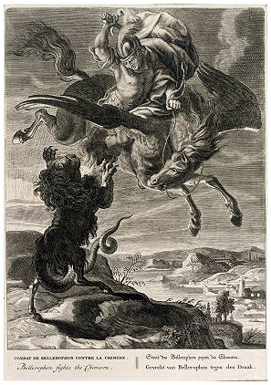
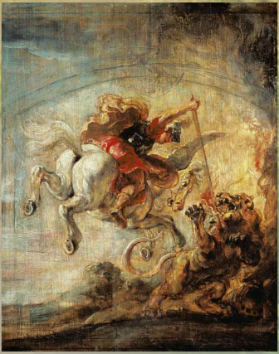

세부 요구 사항 :

 | 1. 해당 원화의 주제는 벨레로폰에게 맞춰져야 하므로 키메라를 맨 아래 구석에 배치시키고
 | 중앙에 페가수스를 탄 벨레로폰을 배치 시켜주십시오.

 | 2. 아래와 같이 페가수스를 탄 벨레로폰 뒤로 태양이 비춰져 보다 극적으로 표현되도록 해주십시오.

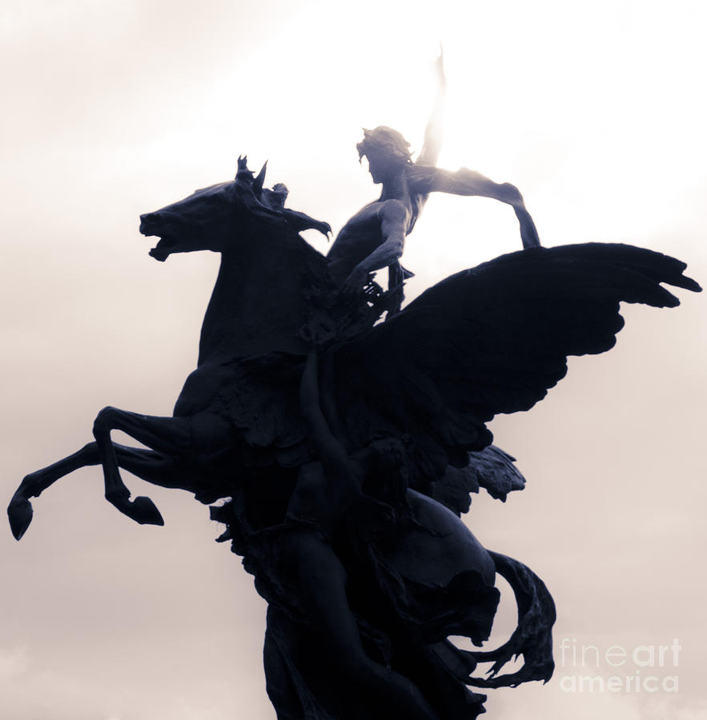

 | 2. 벨레로폰은 얼굴이 다 보이는 투구를 쓰고 있어야 하고
 | 전달 페르세우스와 같이 얼굴이 중후한 용사의 느낌보다 아래 예시와 같이 옛된 미소년이었으면 합니다.

보조카드 - 아테나의계시
8월 별자리 주제 - 벨레로폰의 모험

2. 아테나의 계시

상황 - 여신 아테나에게서 페가수스를 하사 받는 벨레로폰
 | 벨레로폰이 신께 기도하는 도중에 여신 아테나가 페가수스에게 나타나 페가수스를 보내준다.
 | 아테나가 하늘 위에서 페가수스를 땅에서 기도하던 벨레로폰에게 인도하여 준다.

 | (아래와 예시 이미지와 비슷한 이미지 - 이미지만 아래와 같은 상황이라고 보시면 되고 캐릭터의 외형이나 포즈 등은
 | 참고하지 말아 주십시오.)

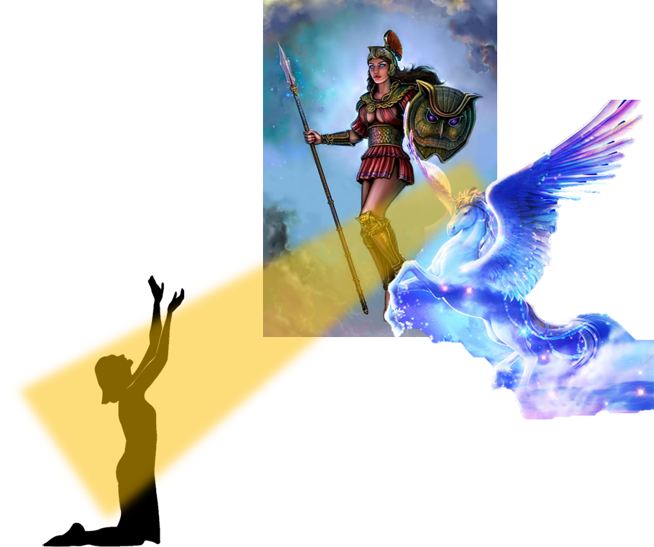
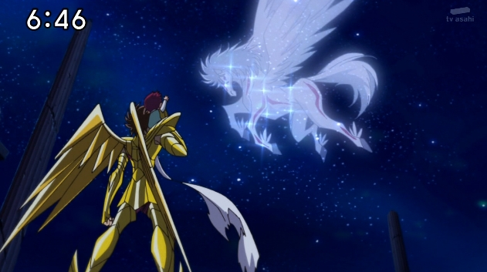

세부 요구 사항 :

 | 1. 위 이미지처럼 꼭 배경이 밤일 필요는 없습니다.

 | 2. 벨레로폰은 그림의 한쪽 구석에서 하늘에 기도를 하다가 페가수스가 날아오는 것에 놀라는 상황이었으면 좋겠습니다.
 | 또한 이 그림의 주인공은 아테네이기 때문에 아테네가 강조 될 수 있도록 부탁드립니다.

 | 3. 아테네가 들고 있는 방패는 7월에 사용되었던 '메두사의 머리가 박힌 방패' 로 해주십시오.

 | 4. 아테네는 구원자 컨셉이기에 뒤에서 후광이 날 수 있도록 부탁드립니다.

 | 2. 벨레로폰은 얼굴이 다 보이는 투구를 쓰고 있어야 하고
 | 전달 페르세우스와 같이 얼굴이 중후한 용사의 느낌보다 아래 예시와 같이 옛된 미소년이었으면 합니다.

보조카드 - 괴수 키메라
8월 별자리 주제 - 벨레로폰의 모험

2. 괴수 키메라

상황 - 험준한 지형에서 무언가를 위협하는 키메라 :
 | 바위에 올라 무언가를 향해 이빨을 드러내고 위협하는 키메라
 | 키메라는 사자와 염소 머리에 사자 몸통, 그리고 뱀으로 된 꼬리를 가지고 있다.

 | (아래와 예시 이미지와 비슷한 이미지 - 이미지만 아래와 같은 상황이라고 보시면 되고 캐릭터의 외형이나 포즈 등은
 | 참고하지 말아 주십시오.)

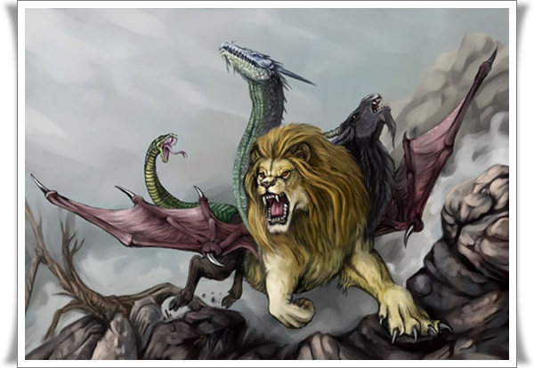

세부 요구 사항 :

 | 1. 키메라는 사자머리와 염소머리, 사자 몸통, 그리고 뱀 꼬리만 갖고 있고
 | 날개와 용 머리는 가지고 있지 않습니다.

 | 2. 벨레로폰은 얼굴이 다 보이는 투구를 쓰고 있어야 하고
 | 전달 페르세우스와 같이 얼굴이 중후한 용사의 느낌보다 아래 예시와 같이 옛된 미소년이었으면 합니다.

8월 일반 카드 틀
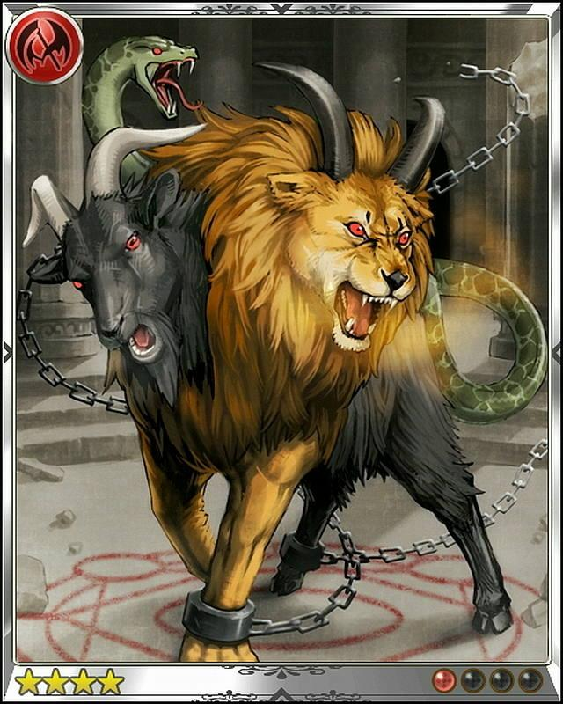
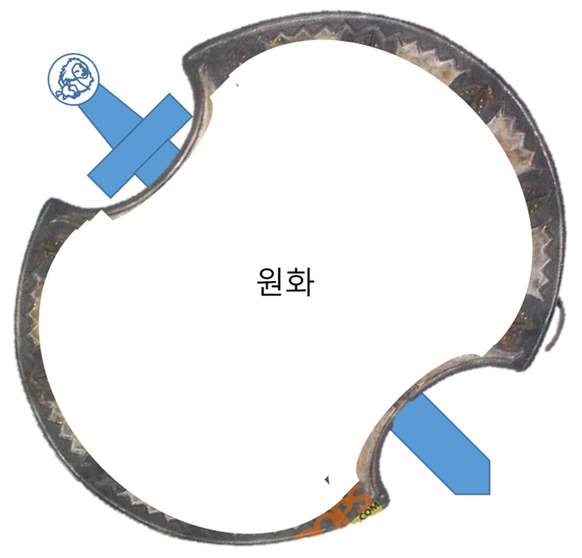
8월 "벨레로폰의 모험" 갤럭시 작물 테두리

 | 페가수스와 키메라

 | 비스듬히 서있는 타원형 방패에 키메라의 얼굴이 심볼로 박혀 있는 검이 겹쳐 있는 테두리

8월 스페셜 홀로그램 카드
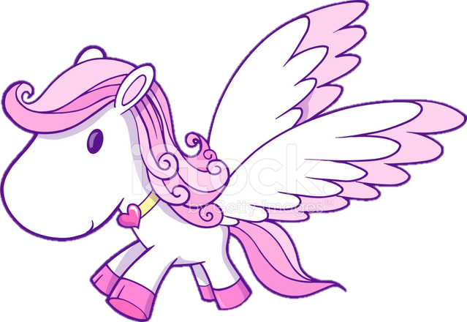
8월 "벨레로폰의 모험" 스페셜 홀로그램 카드 - 페가수스에 탄 벨레로폰

형태 :
날개가 달린 아기 페가수스에 벨레로폰이 앉아서 전진하고 있는 형태
(스페셜 양자리 홀로그램 참조)
벨레로폰은 아래와 같이 투구를 쓰고 방패와 검을 든 들고 페가수스에 타고 있다.
(아래 예시와 같이 간단한 원, 사다리꼴 형태로 매우 단순화하고 머리에 쓴 투구만 고대 그리스 병사들의 투구처럼 만든다.)
페가수스의 날개는 아래 한가운데 그림처럼 작고 둥글둥글하게 되어 있다.

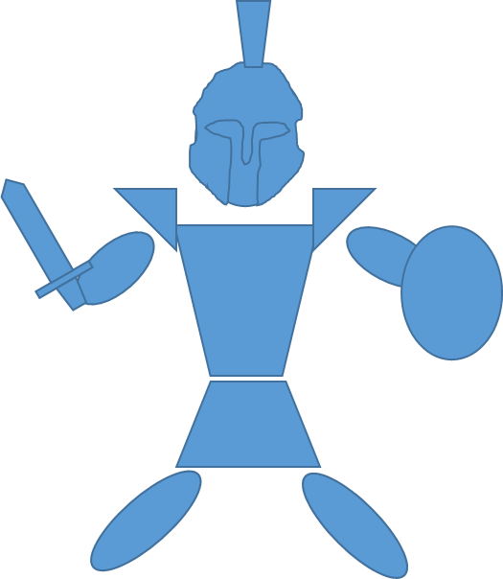

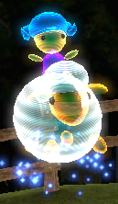

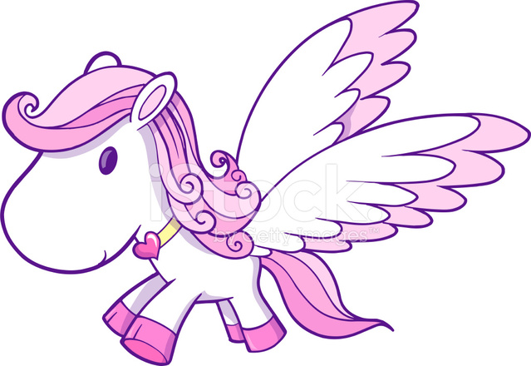
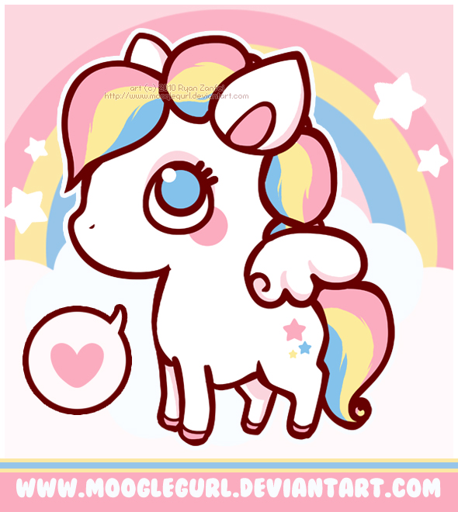
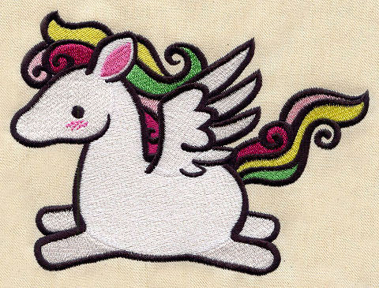

애니메이션 :
날개를 계속 파닥거리면서 날아다니는 듯한 애니메이션을 보인다.
또한 날아다니는 설정이기에 갈기와 꼬리가 흩날리는 애니메이션도 보인다.
그리고 주기적으로 텀을 두고 아래와 같이 앞 발을 들고 크게 우는 듯한 애니메이션을 보인다.

벨레로폰은 페가수스가 날개를 파닥이는 동안 신나게 양 손을 위 아래로 흔든다.

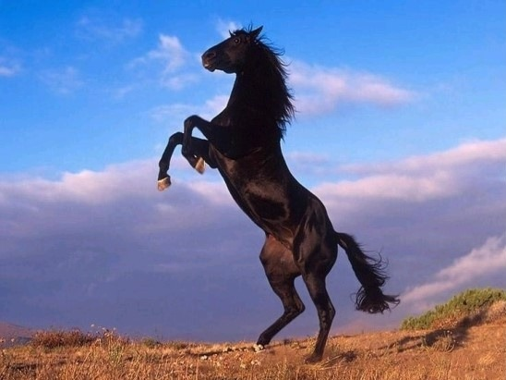

이펙트 :
날아다니고 있다는 설정이기에 페가수스 주위에 조그마한 구름이 떠있다.

